UID to Chinese Name and picture
K-Bot物料清单（头部）
序号 | 名称 | UID | 图片 | 描述 | 数量
Serial number | name | K-Scale ID | picture | describe | quantity
1 | 前脸外壳 | KD-E-101X |  | PC+ABS BED | 1.00
2 | 前脸支架 | KD-E-102X |  | AL6061 喷砂阳极氧化黑色 | 1.00
3 | 控制器固定支架 | KD-E-107X |  | PC+ABS BED | 1.00
5 | 头部外壳 | KD-E-103X | 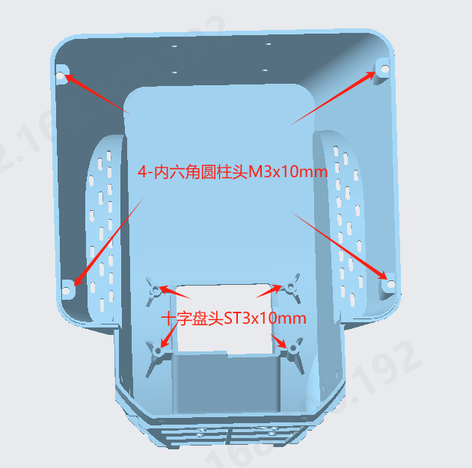 | PC+ABS BED | 1.00
6 | 麦克风固定支架 | KD-E-105X |  | PC+ABS BED | 1.00
7 | 电源板固定支架 | KD-E-106X |  | PC+ABS BED | 1.00
8 | 喇叭固定支架 | KD-E-105X |  | PC+ABS BED | 1.00
K-Bot物料清单（躯干）
9 | 躯干顶部壳 | KD-B-101T |  | AL6061 喷砂阳极氧化黑色 | 1.00
10 | 躯干左侧壳 | KD-B-103L | 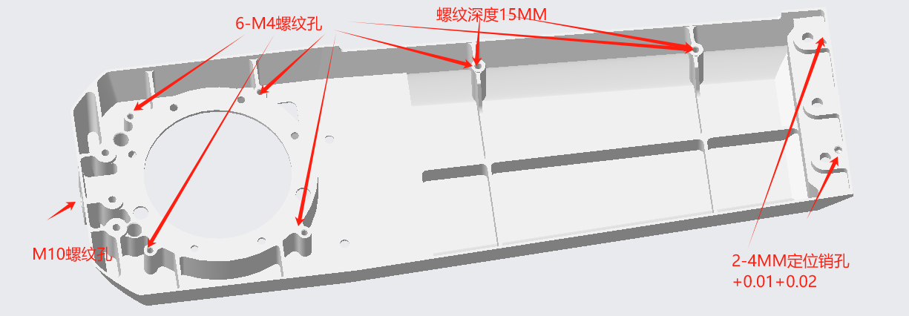 | AL6061 喷砂阳极氧化黑色 | 1.00
11 | 躯干右侧壳 | KD-B-103R |  | AL6061 喷砂阳极氧化黑色 | 1.00
12 | 躯干胸部上壳 | KD-B-202T |  | AL6061 喷砂阳极氧化黑色 | 2.00
13 | 躯干胸部下壳 | KD-B-201B |  | AL6061 喷砂阳极氧化黑色 | 1.00
14 | 躯干支架环 | 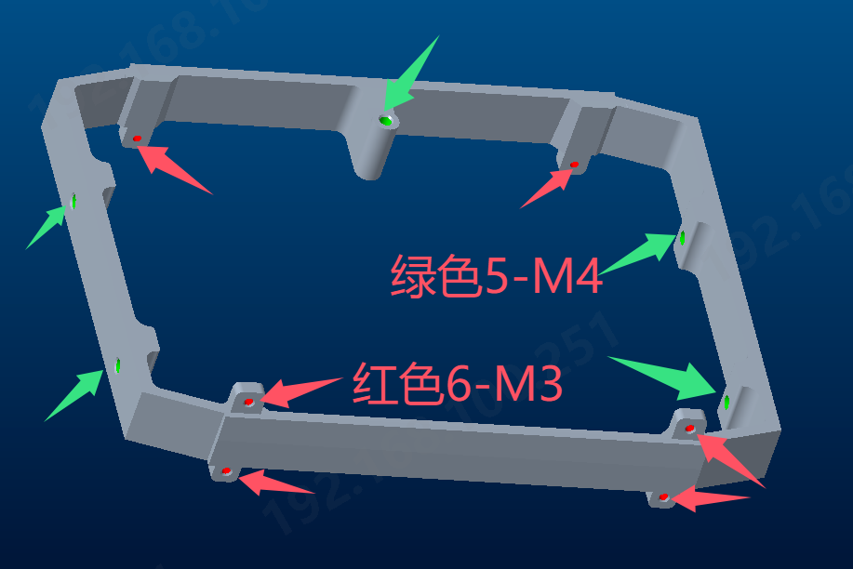 KD-B-106X |  | AL6061 喷砂阳极氧化黑色 | 1.00
15 | 左肩膀外壳 | KD-B-104L |  | AL6061 喷砂阳极氧化黑色 | 1.00
16 | 肩膀硬停固定板 | KD-C-103X | 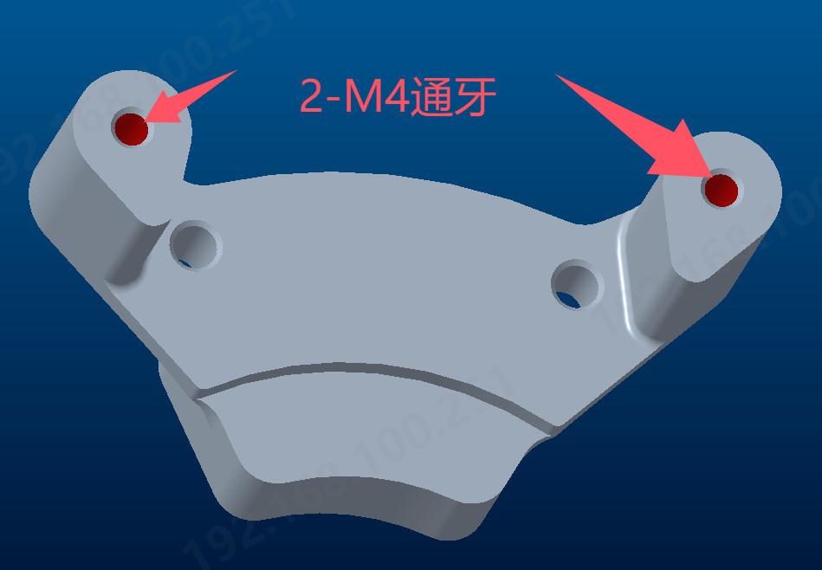 | AL6061 喷砂阳极氧化黑色 | 2.00
17 | 左臂yaw轴前壳 | KD-C-101L | 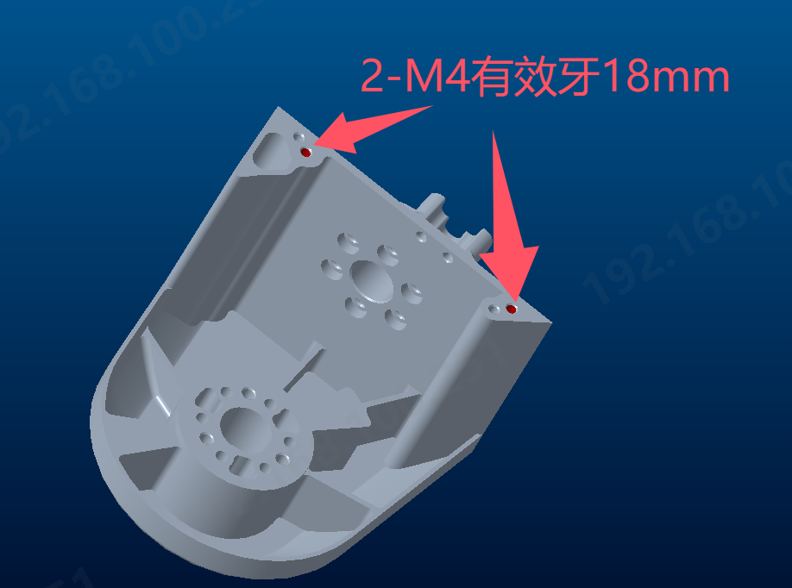 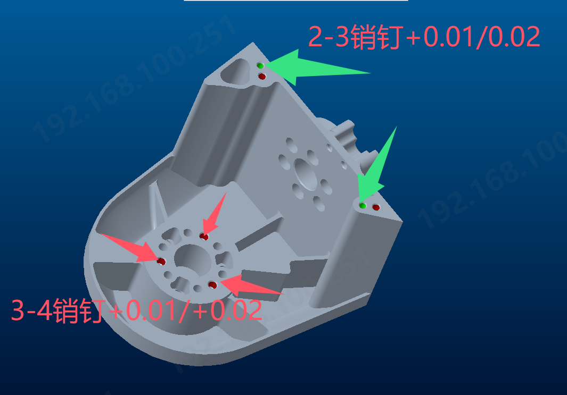 | AL6061 喷砂阳极氧化黑色 | 1.00
18 | 左臂yaw轴后壳 | KD-C-102L |  | AL6061 喷砂阳极氧化黑色 | 1.00
19 | 左大臂上端内壳 | KD-C-201L |  | AL6061 喷砂阳极氧化黑色 | 1.00
20 | 左大臂上端外壳 | KD-C-202L |  | AL6061 喷砂阳极氧化黑色 | 1.00
21 | 左大臂下端外壳 | KD-C-302L |  | AL6061 喷砂阳极氧化黑色 | 1.00
22 | 左大臂下端内壳 | KD-C-301L | 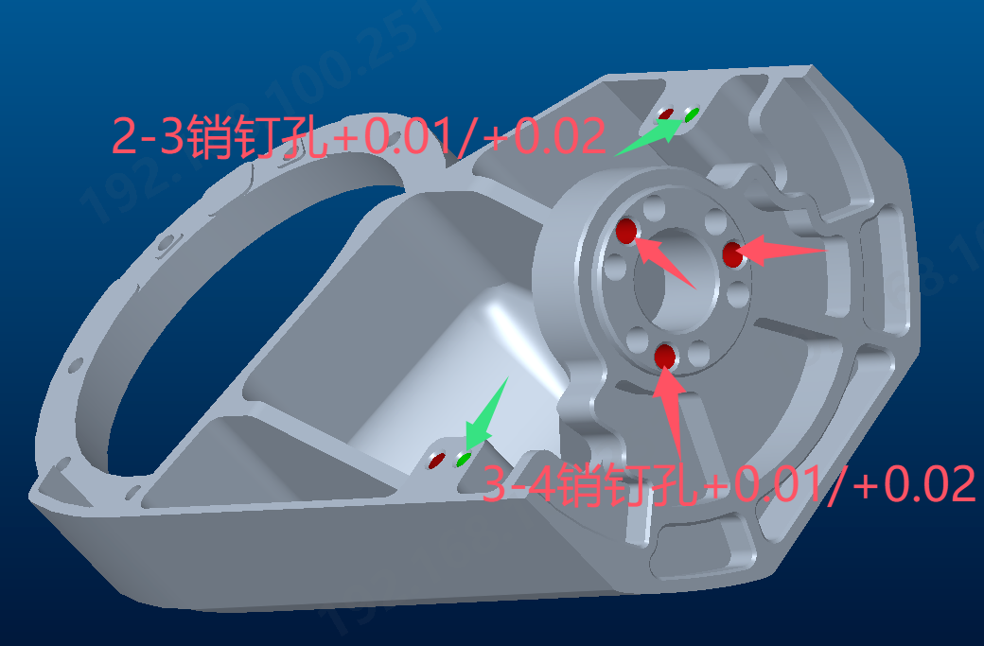 | AL6061 喷砂阳极氧化黑色 | 1.00
23 | 左前臂外壳 | KD-C-402L | 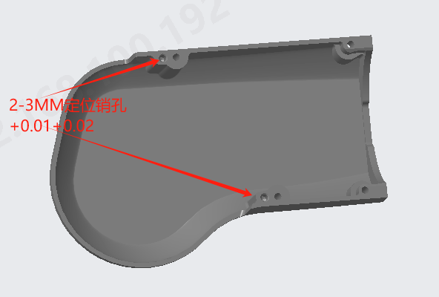 | AL6061 喷砂阳极氧化黑色 | 1.00
24 | 左前臂内壳 | KD-C-401L |  | AL6061 喷砂阳极氧化黑色 | 1.00
25 | 手腕右固定外壳 | KD-C-504X |  | AL6061 喷砂阳极氧化黑色 | 2.00
26 | 手腕左固定外壳 | KD-C-503X | 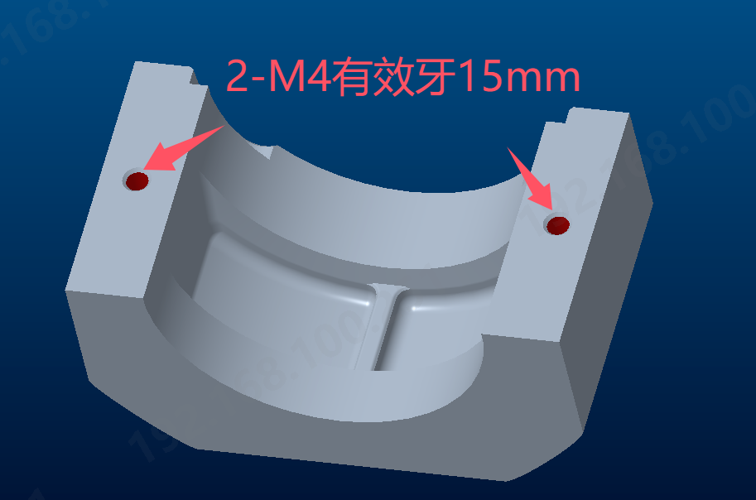 | AL6061 喷砂阳极氧化黑色 | 2.00
27 | 手腕内上固定件 | KD-C-501X | 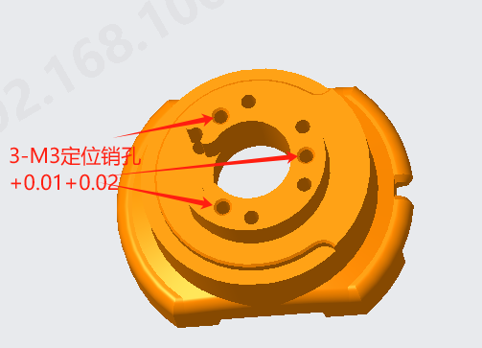 | AL6061 喷砂阳极氧化黑色 | 2.00
28 | 手腕内下固定件 | KD-C-502X |  | AL6061 喷砂阳极氧化黑色 | 2.00
29 | 右肩膀外壳 | KD-B-104R |  | AL6061 阳极氧化黑色 | 1.00
30 | 右臂yaw轴前壳 | KD-C-101R | 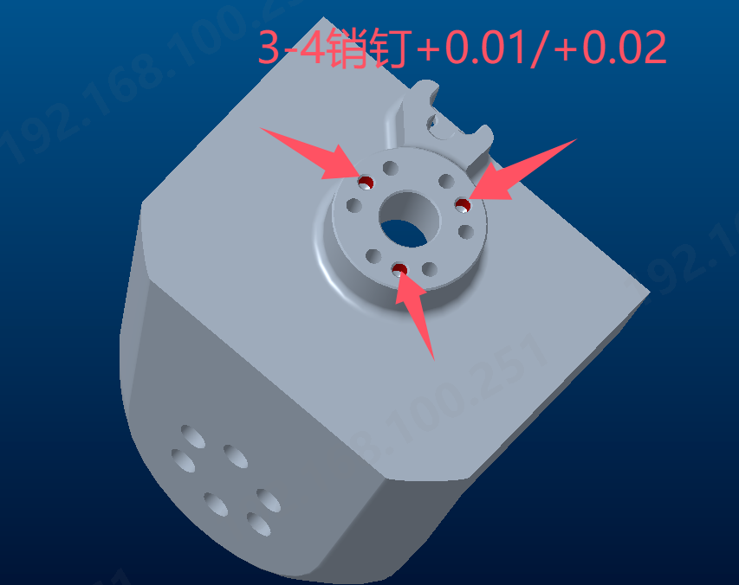 | AL6061 喷砂阳极氧化黑色 | 1.00
31 | 右臂yaw轴后壳 | KD-C-102R |  | AL6061 喷砂阳极氧化黑色 | 1.00
32 | 右大臂上端内壳 | KD-C-201R |  | AL6061 喷砂阳极氧化黑色 | 1.00
33 | 右大臂上端外壳 | KD-C-202R |  | AL6061 喷砂阳极氧化黑色 | 1.00
34 | 手臂硬停 | KD-C-203X |  | S304不锈钢-本色 | 2.00
35 | 右大臂下端外壳 | KD-C-302L |  | AL6061 喷砂阳极氧化黑色 | 1.00
36 | 右大臂下端内壳 | KD-C-302R |  | AL6061 喷砂阳极氧化黑色 | 1.00
37 | 右前臂外壳 | KD-C-402R | 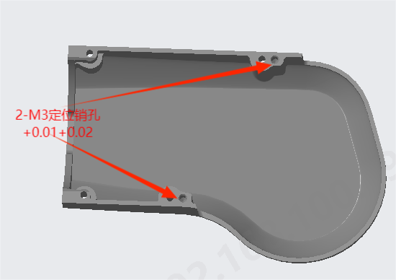 | AL6061 喷砂阳极氧化黑色 | 1.00
38 | 右前臂内壳 | KD-C-401R | 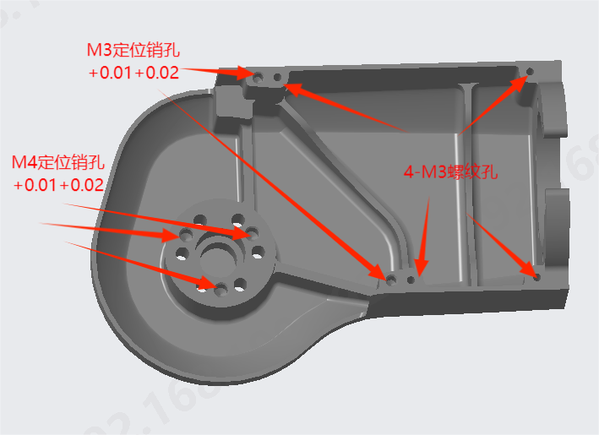 | AL6061 喷砂阳极氧化黑色 | 1.00
39 | 躯干底部壳 | KD-B-102B | 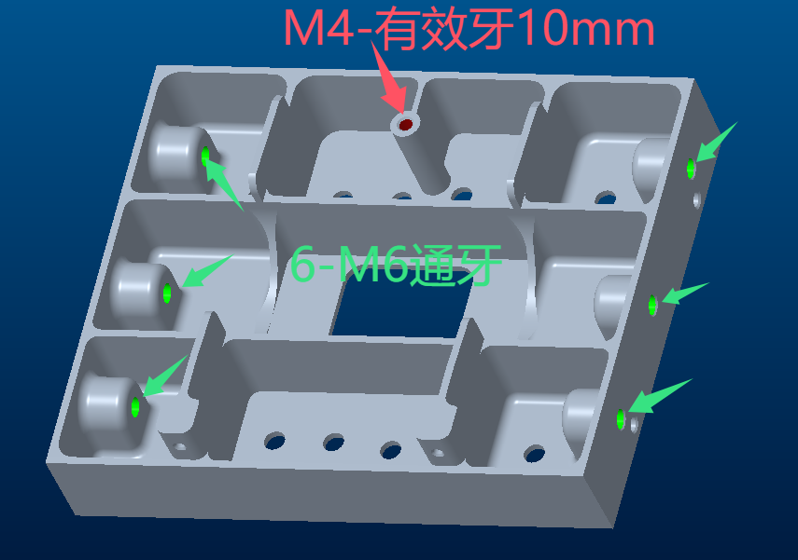 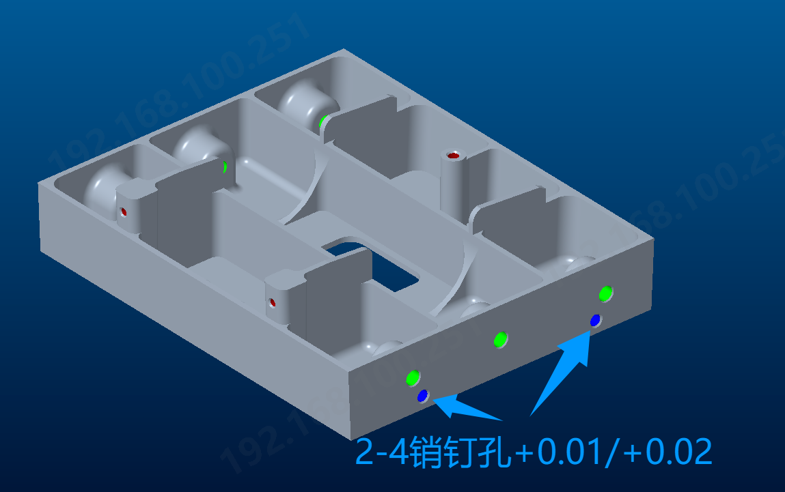 | AL6061 喷砂阳极氧化黑色 | 1.00
K-Bot物料清单（腿部）
40 | 左臀部 | KD-D-101L | 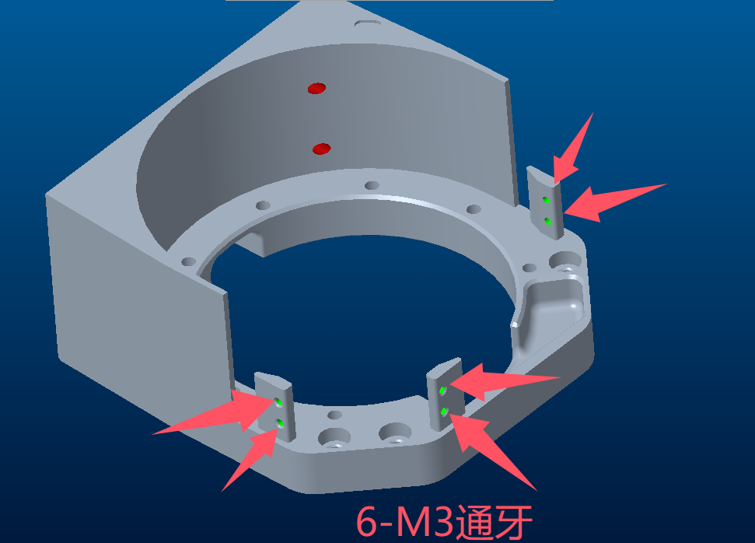 | AL6061 喷砂阳极氧化黑色 | 1.00
41 | 左臀部底盖 | KD-D-107L | 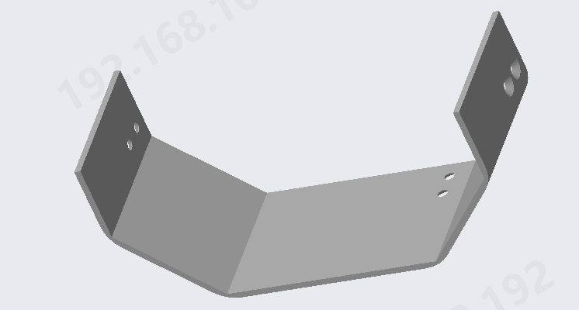 | AL6061 喷砂阳极氧化黑色 | 1.00
42 | 左臀部支架 | KD-D-102L | 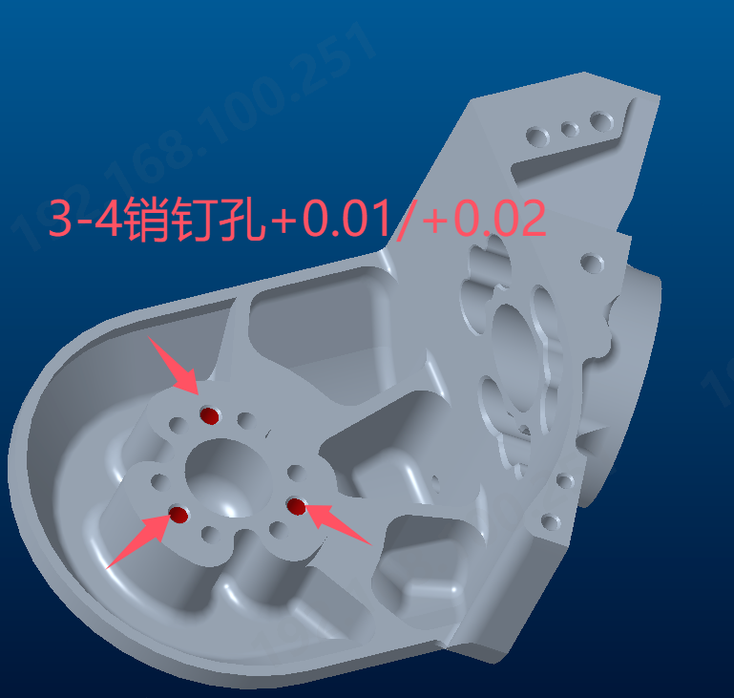 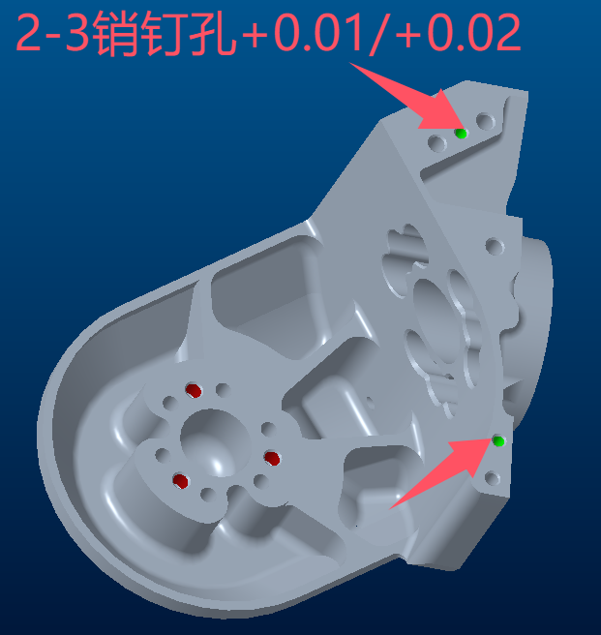 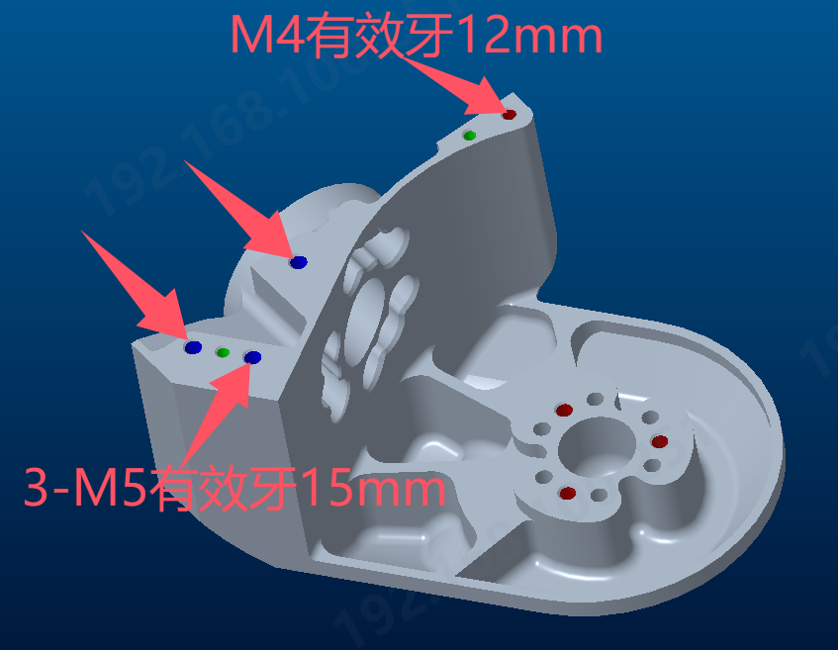 | AL6061 喷砂阳极氧化黑色 | 1.00
43 | 左臀部支架盖 | KD-D-103L |  | AL6061 喷砂阳极氧化黑色 | 1.00
44 | 左上大腿支架 | KD-D-201L | 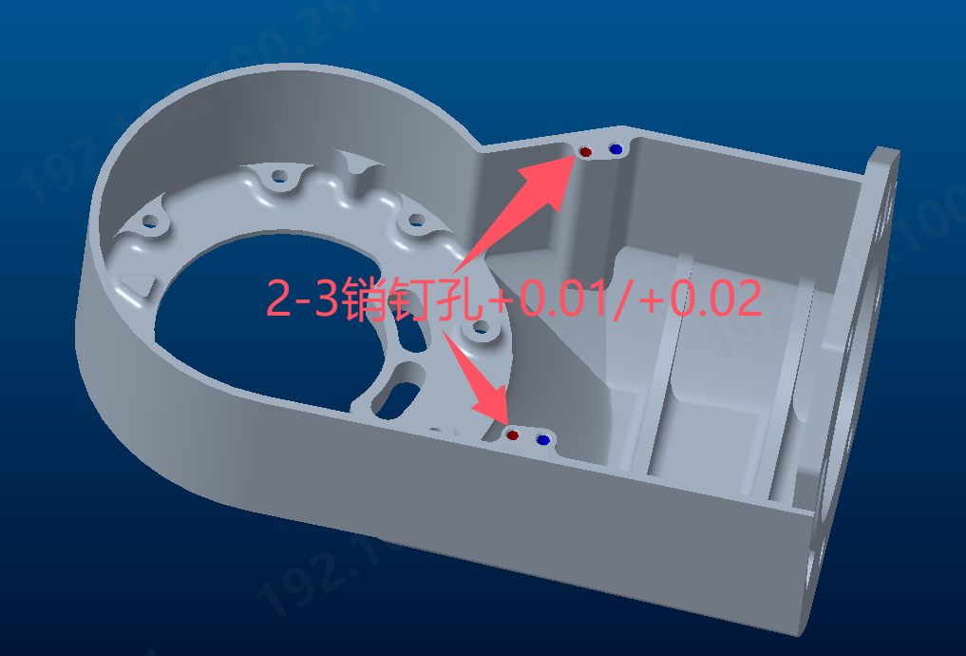 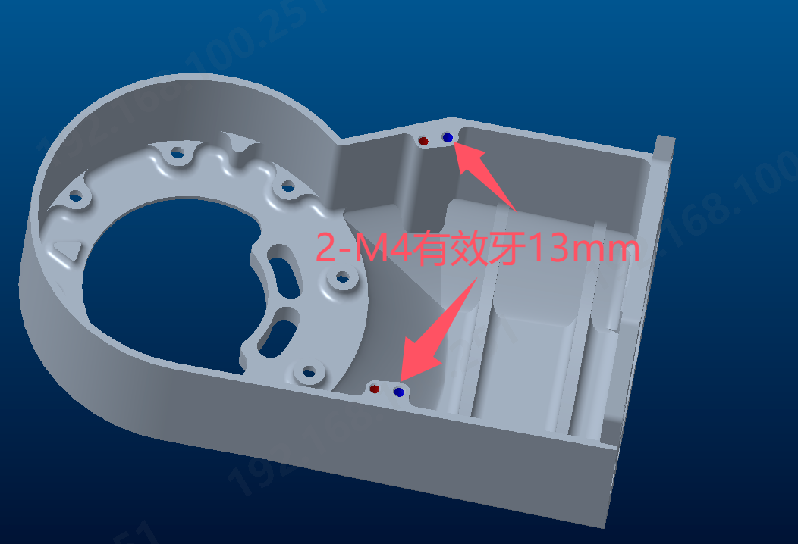 | AL6061 喷砂阳极氧化黑色 | 1.00
45 | 左上大腿盖 | KD-D-202L |  | AL6061 喷砂阳极氧化黑色 | 1.00
46 | 左下大腿盖 | KD-D-302L |  | AL6061 喷砂阳极氧化黑色 | 1.00
47 | 左下大腿支架 | KD-D-301L | 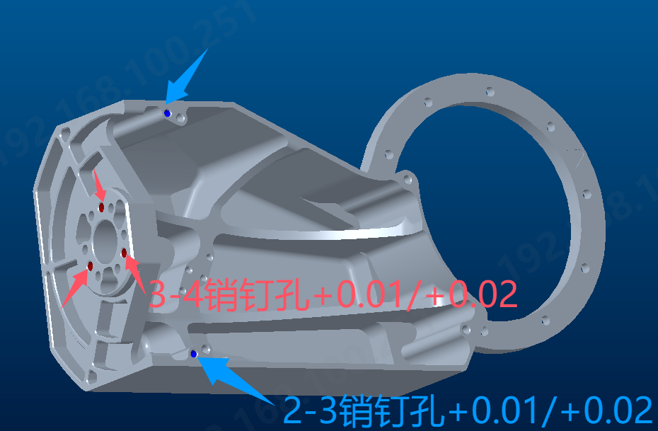 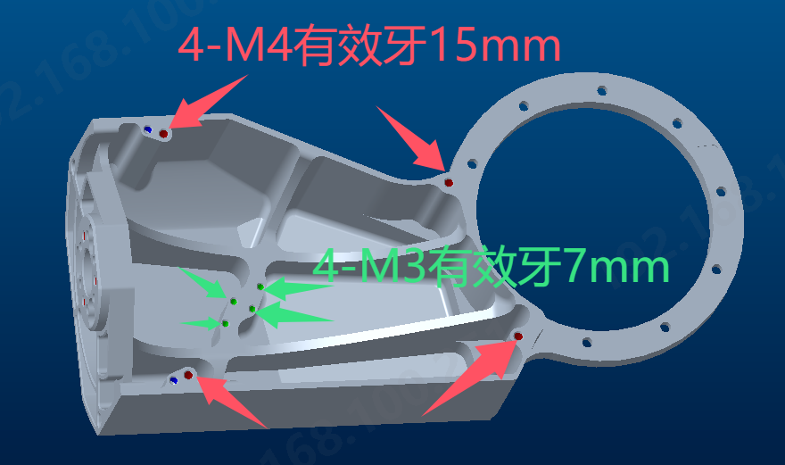 | AL6061 喷砂阳极氧化黑色 | 1.00
48 | 大腿硬停 | KD-D-203R |  | SUS304 本色 | 2.00
49 | 左小腿外侧壳 | KD-D-402L |  | AL6061 喷砂阳极氧化黑色 | 1.00
50 | 左小腿内侧壳 | KD-D-401L | 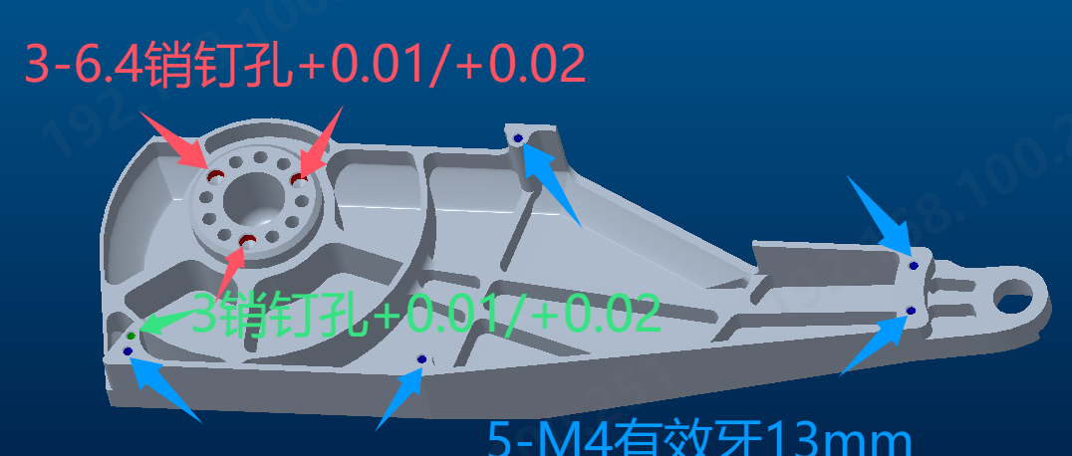 | AL6061 喷砂阳极氧化黑色 | 1.00
51 | 左踝连杆曲柄 | KD-D-502L |  | AL6061 喷砂阳极氧化黑色 | 1.00
52 | 左脚踝连杆限位 | KD-D-506L |  | AL6061 喷砂阳极氧化黑色 | 1.00
53 | 连杆销轴 | KD-D-505X |  | SUS 304 电泳黑色 | 4.00
54 | 踝部销轴 | KD-D-504X |  | SUS 304 电泳黑色 | 2.00
55 | 连杆 |  |  | SUS 304 电泳黑色 | 2.00
56 | 左脚 | KD-D-501L |  | AL6061 喷砂阳极氧化黑色 | 1.00
57 | 左脚垫 | KD-D-601L |  | TPR 黑色 | 1.00
58 | 右臀部 | KD-D-101R | 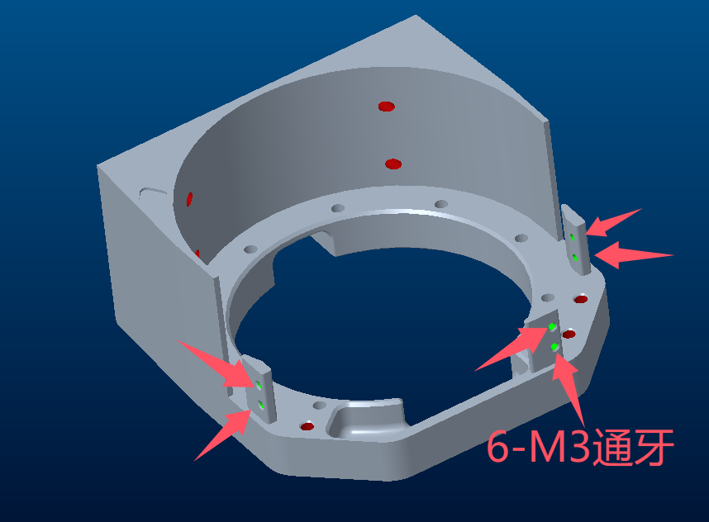 | AL6061 喷砂阳极氧化黑色 | 1.00
 | 右臀部底盖 | KD-D-107R |  | AL6061 喷砂阳极氧化黑色 | 1.00
59 | 右臀部支架 | 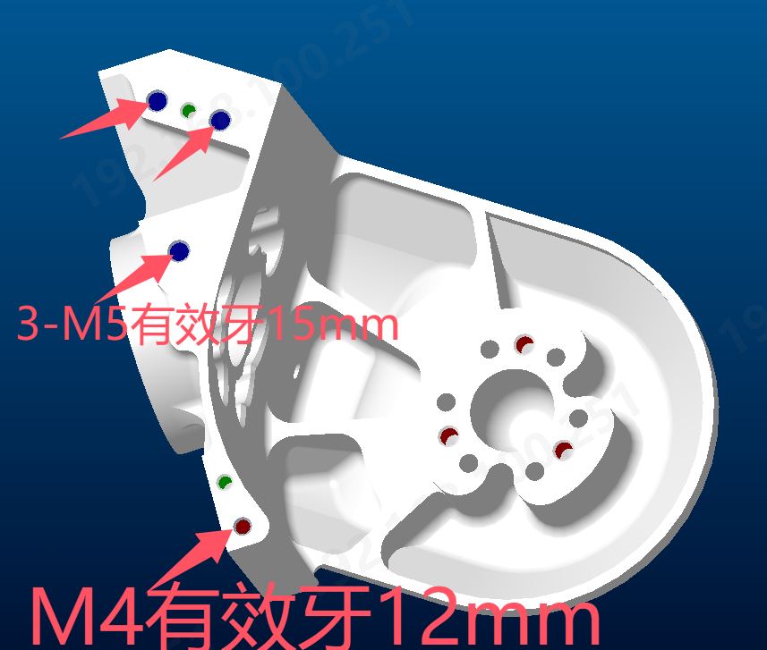 KD-D-102R | 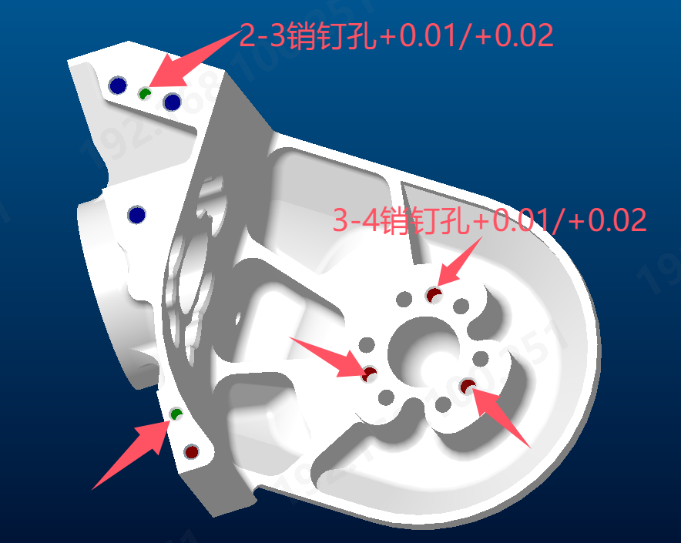 | AL6061 喷砂阳极氧化黑色 | 1.00
60 | 右臀部支架盖 | KD-D-103R |  | AL6061 喷砂阳极氧化黑色 | 1.00
61 | 右上大腿支架 | KD-D-201R | 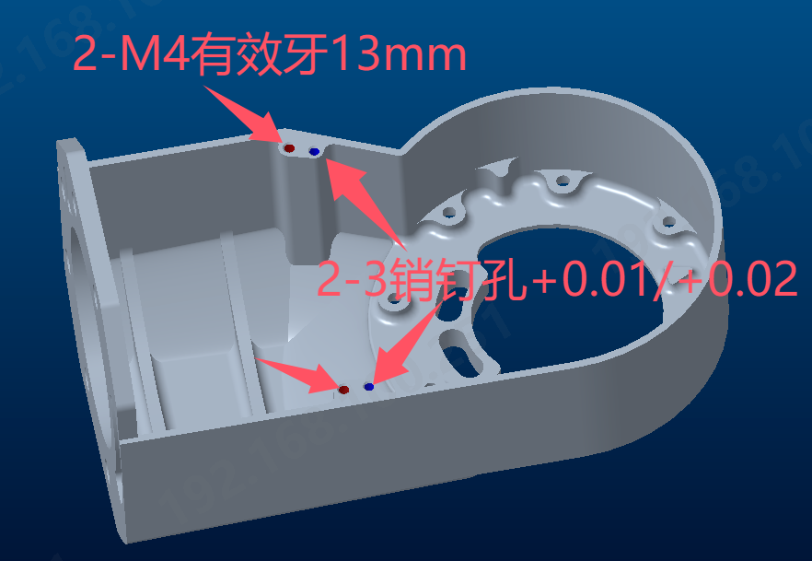 | AL6061 喷砂阳极氧化黑色 | 1.00
62 | 右上大腿盖 | KD-D-202R | 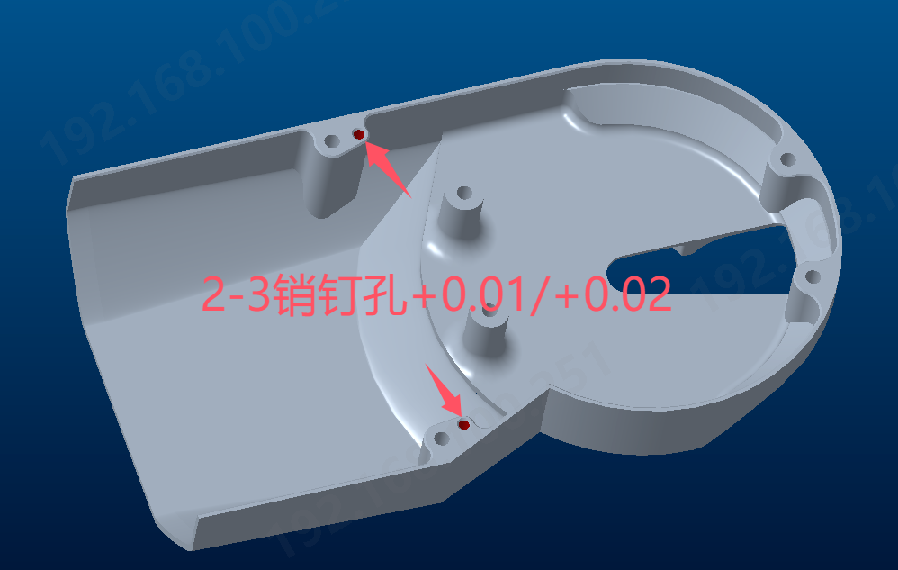 | AL6061 喷砂阳极氧化黑色 | 1.00
63 | 右下大腿盖 | KD-D-302R |  | AL6061 喷砂阳极氧化黑色 | 1.00
64 | 右下大腿支架 | KD-D-301R | 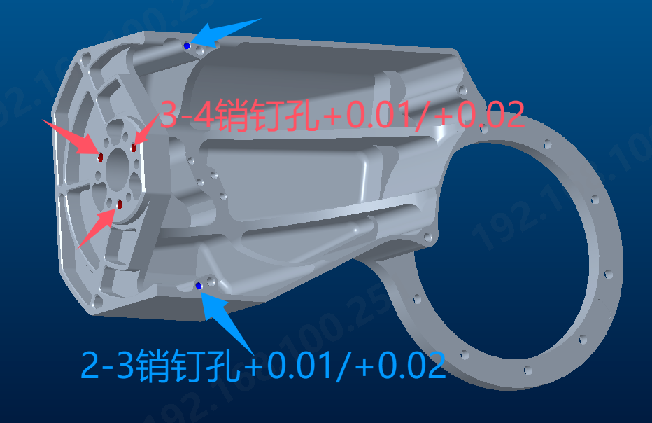 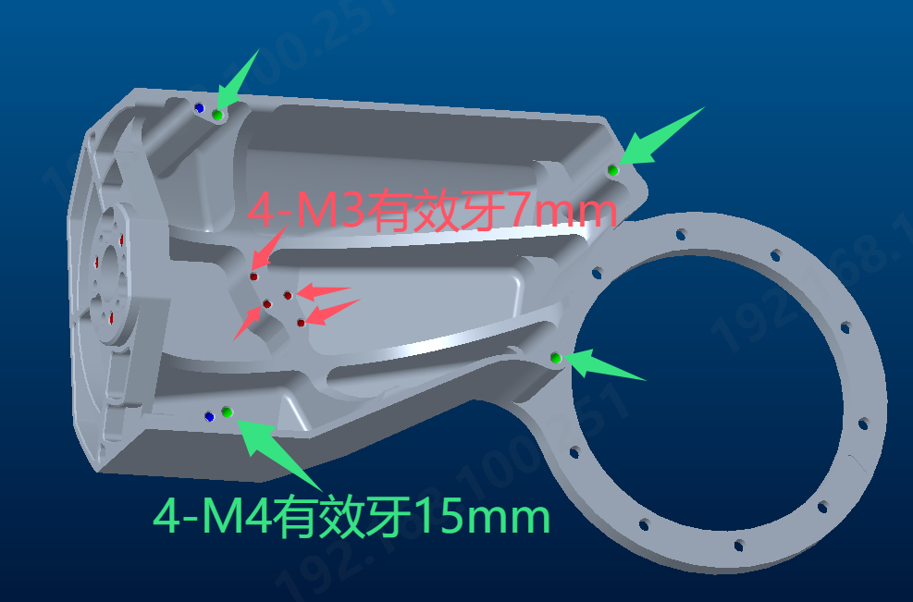 | AL6061 喷砂阳极氧化黑色 | 1.00
65 | 右小腿内侧壳 | KD-D-401R | 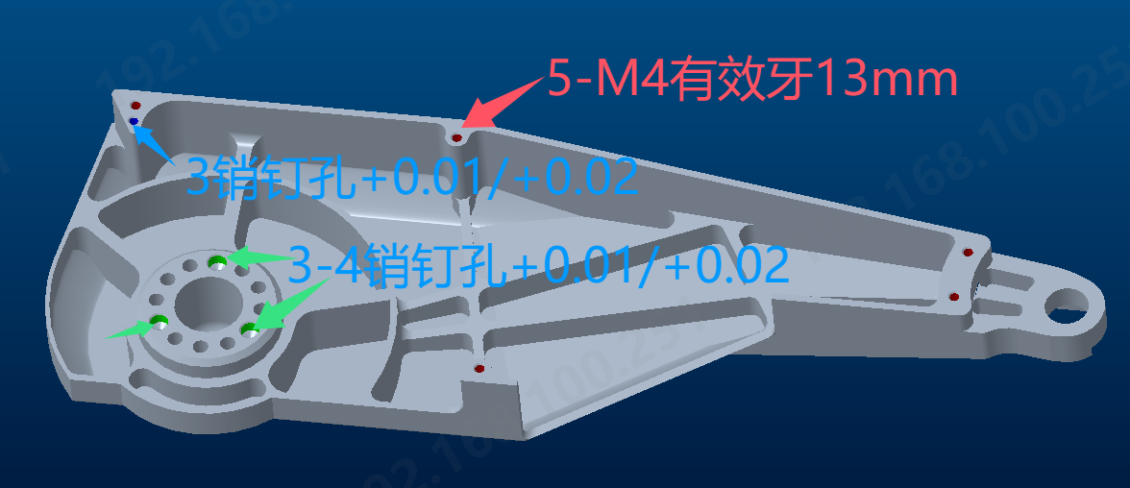 | AL6061 喷砂阳极氧化黑色 | 1.00
66 | 右小腿外侧壳 | KD-D-402R |  | AL6061 喷砂阳极氧化黑色 | 1.00
67 | 右踝连杆曲柄 | KD-D-502R |  | AL6061 喷砂阳极氧化黑色 | 1.00
68 | 右脚踝连杆限位 | KD-D-506R | 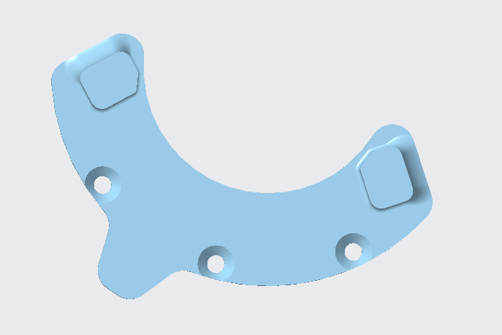 | AL6061 喷砂阳极氧化黑色 | 1.00
69 | 右脚 | KD-D-501R |  | AL6061 喷砂阳极氧化黑色 | 1.00
70 | 右脚垫 | KD-D-601R |  | TPR 黑色 | 1.00
71 | 右侧臀部硬停活动板 | KD-D-105R |  | SUS304 本色 | 1.00
72 | 左侧臀部硬停活动板 | KD-D-105L |  | SUS304 本色 | 1.00
73 | 左膝关节轴承支架 | 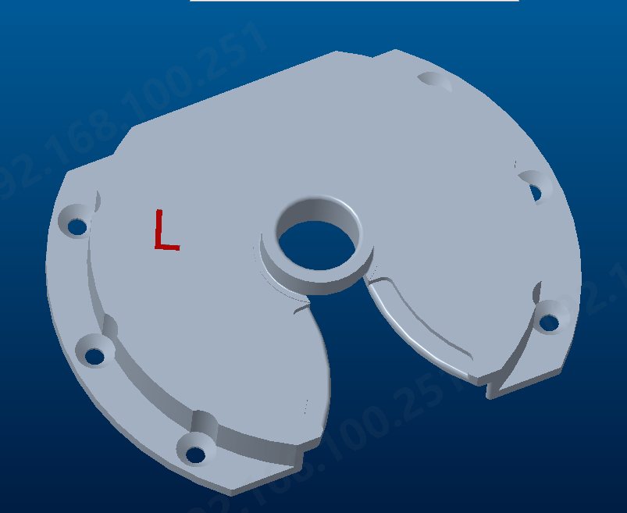 KD-D-403L |  | AL6061 喷砂阳极氧化黑色 | 1.00
74 | 右膝关节轴承支架 | KD-D-403R | 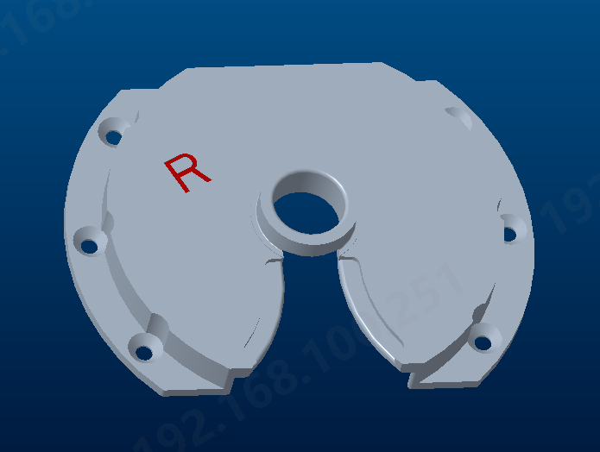 | AL6061 喷砂阳极氧化黑色 | 1.00
75 | 左臀部硬停限位块 | KD-D-104L |  | SUS304 本色 | 1.00
76 | 右臀部硬停限位块 | KD-D-104R |  | SUS304 本色 | 1.00
K-Bot物料清单（电池）
序号 | 名称 |  | 图片 | 描述 | 数量
77 | 电池手柄 | KD-F-101X |  | AL6061 喷砂阳极氧化黑色 | 1.00
78 | 电池手柄固定片 | KD-F-102X |  | AL6061 喷砂阳极氧化黑色 | 1.00
79 | 电池锁固定滑块 | KD-F-103X | 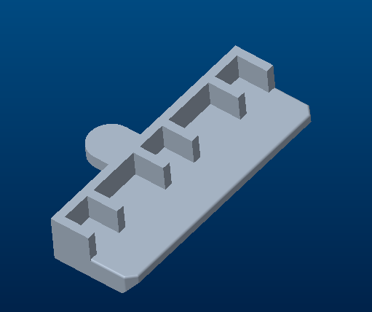 | AL6061 喷砂阳极氧化黑色 | 2.00
80 | 电池盒前盖 | KD-F-104X |  | PC+ABS BED | 1.00
81 | 电池盒中盖 | KD-F-105X |  | PC+ABS BED | 1.00
82 | 电池盒后盖 | KD-F-106X |  | PC+ABS BED | 1.00
83 | 按钮 | KD-F-108X |  | PC+ABS BED 丝印（白色灯符号） | 1.00
84 | 电池仓 | KD-F-107X |  | PC+ABS BED | 1.00

